スポンサー公告
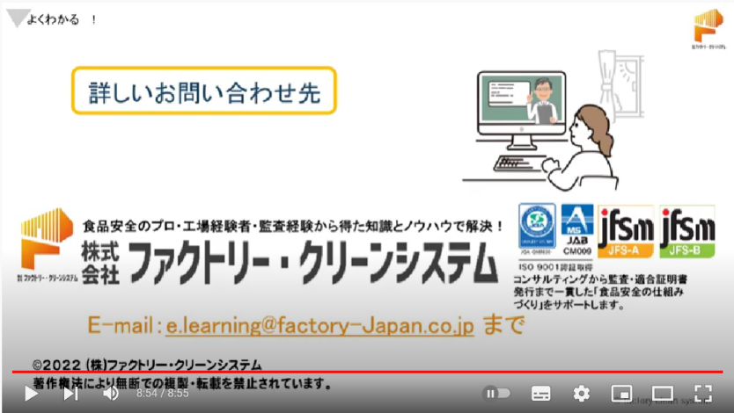


よくわかる！JFS-B企画講座 - YouTube
お問い合わせは

39 ノロウイルス関連情報
ノロウイルス指数平年より低いものの散発事故あり |  |  |  |  |  |  |  | 出典:東京都感染症情報センター
 |  |  |  |  |  |  |  | （最近５年間の週値の比較）

東京都は レベル1 全国平均 (レベル1) 2.01

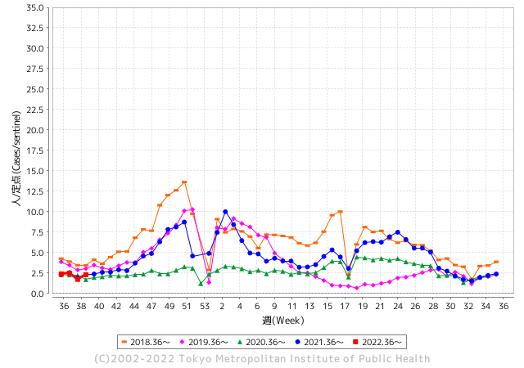
散発事故事例の報告多数

 |  |  |  |  |  |  |  |  |  |  |  | レベル5

 |  |  |  |  |  |  |  |  |  |  |  | レベル4

 |  |  |  |  |  |  |  |  |  |  |  | レベル3

 |  |  |  |  |  |  |  |  |  |  |  | レベル2
GⅡ 38週 0例 |  |  |  |  | GⅡ 39週 0例 |  |  |  |  |  |  | レベル1
地方衛生研究所情報 |  |  | 傾向 |  | 出典：地方衛生研究所ネットワーク
ノロウイルスが流行しています |  |  |  |  |  |  |  | http://idsc.tokyo-eiken.go.jp/diseases/gastro/gastro/
 |  |  |  | 流行警報 | 警戒警報
 | 2022-10-09 |  | 低散発 | 定点観測値 |  | ▲:減少 | 今週のニュース（Noroｖｉｒｕｓ） (10/3-10/9)
都道府県名 | 流行 ☆増加 ★減少☆★1つで約1ポイント |  |  | 2022/38週 | 2022/39週 | 対前週 | 大量発症事故（業種／内容） 今週 , 色抜き(先週) |  |  |  | ニュースソース | 日時
北海道 | ☆ |  |  | 0.53 | 0.61 | 0.08 |  |  |  |  |  |  | 北海道
青森県 | - |  |  | 1.19 | 1.19 | 0.00 |  |  |  |  |  |  | 青森県
岩手県 | ★ |  |  | 1.93 | 1.88 | ▲ 0.05 |  |  |  |  |  |  | 岩手県
宮城県 | ☆ |  |  | 1.24 | 1.52 | 0.28 |  |  |  |  |  |  | 宮城県
秋田県 | ☆ |  |  | 0.44 | 0.71 | 0.27 |  |  |  |  |  |  | 秋田県
山形県 | ☆ |  |  | 0.86 | 0.96 | 0.10 |  |  |  |  |  |  | 山形県
福島県 | ★ |  |  | 1.2 | 1.12 | ▲ 0.08 |  |  |  |  |  |  | 福島県
茨城県 | ☆ |  |  | 1.21 | 1.41 | 0.20 |  |  |  |  |  |  | 茨城県
栃木県 | ☆ |  |  | 0.44 | 0.5 | 0.06 |  |  |  |  |  |  | 栃木県
群馬県 | ☆ |  |  | 1.63 | 2.17 | 0.54 |  |  |  |  |  |  | 群馬県
埼玉県 | ☆ |  |  | 2.07 | 2.93 | 0.86 |  |  |  |  |  |  | 埼玉県
千葉県 | ☆ |  |  | 1.53 | 2.48 | 0.95 |  |  |  |  |  |  | 千葉県
東京都 | ☆ |  |  | 1.72 | 2.29 | 0.57 |  |  |  |  |  |  | 東京都
神奈川県 | ☆ |  |  | 1.32 | 1.72 | 0.40 |  |  |  |  |  |  | 神奈川県
新潟県 | ☆ |  |  | 0.66 | 1.04 | 0.38 |  |  |  |  |  |  | 新潟県
富山県 | ☆ |  |  | 1.83 | 2.17 | 0.34 |  |  |  |  |  |  | 富山県
石川県 | ☆ |  |  | 2.24 | 2.59 | 0.35 |  |  |  |  |  |  | 石川県
福井県 | ☆ |  |  | 2.78 | 3.13 | 0.35 |  |  |  |  |  |  | 福井県
山梨県 | ☆ |  |  | 1.29 | 1.63 | 0.34 |  |  |  |  |  |  | 山梨県
長野県 | ★ |  |  | 1.59 | 1.44 | ▲ 0.15 |  |  |  |  |  |  | 長野県
岐阜県 | - |  |  | 1.08 | 1.08 | 0.00 |  |  |  |  |  |  | 岐阜県
静岡県 | ☆ |  |  | 1.4 | 1.58 | 0.18 |  |  |  |  |  |  | 静岡県
愛知県 | ☆ |  |  | 1.38 | 1.95 | 0.57 |  |  |  |  |  |  | 愛知県
三重県 | ☆ |  |  | 1.53 | 1.96 | 0.43 |  |  |  |  |  |  | 三重県
滋賀県 | ☆ |  |  | 1.17 | 1.39 | 0.22 |  |  |  |  |  |  | 滋賀県
京都府 | ☆ |  |  | 0.88 | 1.24 | 0.36 |  |  |  |  |  |  | 京都府
大阪府 | ☆ |  |  | 1.74 | 1.8 | 0.06 |  |  |  |  |  |  | 大阪府
兵庫県 | ☆ |  |  | 2.06 | 2.84 | 0.78 |  |  |  |  |  |  | 兵庫県
奈良県 | ☆ |  |  | 1.41 | 1.68 | 0.27 |  |  |  |  |  |  | 奈良県
和歌山県 | ☆ |  |  | 1.7 | 1.9 | 0.20 |  |  |  |  |  |  | 和歌山県
鳥取県 | ☆ |  |  | 1.63 | 2.21 | 0.58 |  |  |  |  |  |  | 鳥取県
島根県 | ☆ |  |  | 2.74 | 3.52 | 0.78 |  |  |  |  |  |  | 島根県
岡山県 | ☆ |  |  | 2.3 | 2.43 | 0.13 |  |  |  |  |  |  | 岡山県
広島県 | ☆ |  |  | 2.47 | 2.81 | 0.34 |  |  |  |  |  |  | 広島県
山口県 | ☆ |  |  | 1.24 | 1.47 | 0.23 |  |  |  |  |  |  | 山口県
徳島県 | ☆ |  |  | 1.96 | 2.39 | 0.43 |  |  |  |  |  |  | 徳島県
香川県 | ☆ |  |  | 2.71 | 3.04 | 0.33 |  |  |  |  |  |  | 香川県
愛媛県 | ☆ |  |  | 2.76 | 3.73 | 0.97 |  |  |  |  |  |  | 愛媛県
高知県 | ☆ |  |  | 0.7 | 1.33 | 0.63 |  |  |  |  |  |  | 高知県
福岡県 | ☆ |  |  | 2.76 | 2.99 | 0.23 |  |  |  |  |  |  | 福岡県
佐賀県 | - |  |  | 0.96 | 0.96 | 0.00 |  |  |  |  |  |  | 佐賀県
長崎県 | ★ |  |  | 1.57 | 1.45 | ▲ 0.12 |  |  |  |  |  |  | 長崎県
熊本県 | ☆ |  |  | 2.52 | 3.36 | 0.84 |  |  |  |  |  |  | 熊本県
大分県 | ☆ |  |  | 4.14 | 4.86 | 0.72 |  |  |  |  |  |  | 大分県
宮崎県 | ☆ |  |  | 3.25 | 3.83 | 0.58 |  |  |  |  |  |  | 宮崎県
鹿児島県 | ★ |  |  | 2.21 | 2.04 | ▲ 0.17 |  |  |  |  |  |  | 鹿児島県
沖縄県 | ★ |  |  | 1.62 | 1.24 | ▲ 0.38 |  |  |  |  |  |  | 沖縄県
全国 | ☆ |  |  | 1.64 | 2.01 | 0.37
 |  |  |  |  |  |  |  |  |  |  | 0 | 0
 |  |  |  | 今週 |  |  | 管理レベル「1」
 |  | 先週に比べて全国平均は |  |  |  | 2.01 | ：先週より | 0.37
 |  | 東京都は |  |  |  | 2.29 | ：先週より | 0.57
 |  | 最高指数は |  |  | 大分県 | 4.86 | 全国で10.00を超える都道府県数は |  | 0ヶ所 | 増減 | 0

1 | 県内で流行・食中毒原因が一件以上報告される 定点観測値が2.00を超える |  |  |  |  | 【情報共有】 週間・情報収集/情報共有は月一回以上 【体調管理】 従業員の健康チェックは続ける

39 衛生訓話
毎週 ひとつ 覚えていきましょう
今週のお題 (手から黄色ブドウ球菌が出てびっくり )
調理したり、直接食材に触れる人は適切な手洗いが効果的です
↓ 職場の先輩は以下のことを理解して わかり易く 指導しましょう ↓
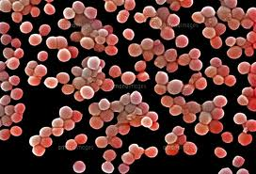
黄色ブドウ球菌
 |  | ★黄色ブドウ球菌(S.aureus 以下Sa.と略す)は、人の鼻腔内に常在しています。 抜き打ちで手洗前100名の健常者の手を調べると、20名程度からSa.を見つけることが出来ます。 健常者の菌量は100個/cm2程度と少量です。 ★手荒れのひどい人や火傷、切り傷のある人では、100,000個/cm2を超えることがあります。こうした人に調理をさせてはいけません。まず手荒れや傷を治してもらってください。 ★Sa.が食品を汚染して107個/g以上に増えると菌体外毒素(エンテロトキシン)が産生され食中毒の原因となります。 ★少量の菌体外毒素は、微生物を体内に侵入させない防御物質です。次亜塩素に手を付けるような過剰な洗浄方法、肌荒れを起こすような強い物理的手洗方法は誤ったものです。 心がけたい手指のケアとは、乾燥による手荒れを防ぐために、平素から手指の潤いを保つケアのことです。

毛穴、汗腺

 |  | 、

 | ★問題となるのは、Sa.により産生されるエンテロトキシンA型とH型という毒素です。毒素が産生されなければ 食中毒にはなりません。 ★１０3-4個／ｇ程度の少量のうちに食べてしまえば事故は起きません。 また、食品取扱者の保菌者検査で黄色ブドウ球菌を対象とする検便は意味がありません。

39 新型コロナウイルス情報
 |  | 新規感染者数 130 |  |  |  | コロナは既にWITHの時代、BA5の第五波も終息状態です。

1日あたりに確認される感染者数を7日移動平均で国別に見る。米国は9月9日時点で7万1220人だった。2022年1月15日の過去最多（80万6982人）に比べて91.2％少なかった。ロシアの動きが他国と異なる原因が良くわからない。新規感染者数もロシアが高くなっている。
*評価に値する政府のコロナ対策 第4回目ブースター接種の予定を明確にすべき時期!!
*世界は感染第6波リバウンドもピークアウトしているものの 今週はまだ毎日43万人が新規感染状態。 *なぜ進まない国産ワクチン製造承認
 | 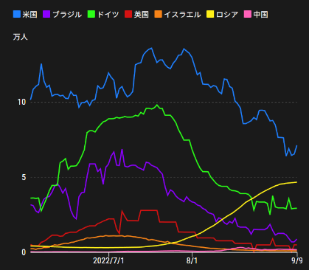
 |  | 今週の新型コロナ 新規感染者数 世界で337万人(対前週の増減 : 37万人増加)
 | 世界の新規感染者数: 337万人で感染持続 世界は第5波が確実にピークアウト 北半球は冬から春に向かう。今年はインフルエンザが大流行した。 |  |  |  |  |  |  |  |  |  |  |  |  |  | ddf
 | コロナ・ワクチン接種予定と内容 (元阿部首相と菅前首相の最大の功績)
 |  |  |  |  |  |  |  |  |  |  |  |  |  |  |  | >
世界の感染率は1.06% : 0.00％増減無
65歳以上の高齢者に肺炎発症による重度化リスクが高い
)
 |  | Reported 10/9 6:20 (前週より337万人) 世界は感染 第五波は終息中、アジアでは一部拡大傾向
 |  | https://gisanddata.maps.arcgis.com/apps/opsdashboard/index.html#/bda7594740fd40299423467b48e9ecf6

世界の増加率が上昇
o BA5・2
 |  |  |  |  |  |  |  |  |  |  |  |  |  | 3,373,289
 |  |  | 現在の新型コロナウイルス感染者数 |  |  | 前週 | 患者数 | 対世界比% | 死者数 | 致死率 | 対前週増加率
 |  |  |  |  | Total | 617,842,738 | 621,216,027 | 100.0% | 6,556,807 | 1.06% | 100.5% | 前週からの増加数
 |  |  |  |  | 米国 | 96,392,543 | 96,694,214 | 15.6% | 1,062,560 | 1.1% | 100.3% |  | 3,373,289
 |  |  |  |  | カナダ | 4,280,161 | 4,301,375 | 0.7% | 45,646 | 1.1% | 100.5%
 |  |  |  |  | メキシコ | 7,089,209 | 7,095,696 | 1.1% | 330,202 | 4.7% | 100.1%
 |  |  |  |  | ブラジル | 34,672,524 | 34,707,233 | 5.6% | 686,706 | 2.0% | 100.1%
 |  |  |  |  | ｱﾙｾﾞﾝﾁﾝ | 9,708,420 | 9,711,355 | 1.6% | 129,937 | 1.3% | 100.0%
 |  |  |  |  | チリ | 4,627,923 | 4,649,348 | 0.7% | 61,306 | 1.3% | 100.5%
 |  |  |  |  | 南アフリカ | 4,019,077 | 4,020,788 | 0.6% | 102,194 | 2.5% | 100.0%
 |  |  |  |  | トルコ | 16,873,793 | 16,873,793 | 2.7% | 101,139 | 0.6% | 100.0%
 |  |  |  |  | イラン | 7,549,186 | 7,551,357 | 1.2% | 144,478 | 1.9% | 100.0%
 |  |  |  |  | インド | 44,591,112 | 44,609,257 | 7.2% | 528,778 | 1.2% | 100.0%
 |  |  |  |  | パキスタン | 1,572,598 | 1,572,778 | 0.3% | 30,619 | 1.9% | 100.0%
 |  |  |  |  | ロシア | 20,717,823 | 20,881,937 | 3.4% | 380,255 | 1.8% | 100.8% | 冬に向かいロシアの感染状況が一気に悪化
 |  |  |  |  | スペイン | 13,422,984 | 13,441,941 | 2.2% | 114,468 | 0.9% | 100.1%
 |  |  |  |  | フランス | 35,608,285 | 35,983,605 | 5.8% | 156,462 | 0.4% | 101.1%
 |  |  |  |  | ドイツ | 33,386,229 | 33,948,632 | 5.5% | 150,535 | 0.4% | 101.7%
 |  |  |  |  | 日本 | 21,147,468 | 21,544,747 | 3.5% | 45,533 | 0.2% | 101.9% | 日本は、世界第一位の増加率とはいえ、かなり沈静化してきている。 冬に向かい中国の感染状況が一気に悪化
 |  |  |  |  | 中国 | 2,761,971 | 2,797,771 | 0.5% | 15,447 | 0.6% | 101.3%

世界の第5波 BA5
 |  |  |  |  |  |  |  |  |  |  | 世界的にみて感染増加率は前週の80%以下になっています。また感染症の世界的流行以来でも致死率は、最近のBA5株では、1.1%以下です。こうなると感染症法の位置づけとしても5類季節性インフルエンザ相当が適当となります。 なお患者数は、全数把握は当然必要です。詳細な診断情報は、高齢者と基礎疾患を持つもの、更に12歳以下の学童や幼児の重症例が必要です。

第一波 第二波 第三波 第四波 第五波

 | 日本の感染症BCPステージ
 | フェイズ別 対策立案
 | 1. 地域的に発生していない段階
 | 2. 地域、顧客所在地に感染者が確認された段階
 | 3. 地域住民、同居者の参加団体に感染者が確認された段階 |  |  |  |  |  |  |  |  |  |  |  | 企業内に感染者が発見された場合の対応と手順が具体的に用意されていないとパニックになる。 準備が大勢。ステークホルダーへの告知も当然前提。
 | 4 職場で複数の濃厚接触者が判明した段階
 | 5. 3で複数もしくは感染が拡大する段階
 | 6. 従業員もしくはその家族に感染確認の段階
 | 7. 5で感染が収まらない段階
 | 7. パンデミック(大流行)宣言の段階

 | ・組織・連絡体制 ・社内、社外
 | 緊急連絡網 所轄保健所、公共機関との連帯
 | 現状リスクｺﾐﾆｭケーション、顧客への情報開示
 | ・予防体制 消毒材、マスク備品準備、就業前後の除菌 検温と報告
 | ・診療体制 もしもの場合の相談医療先の確保、連絡
 | ・就業体制の見直対策 感染者の発症時の業務継続対応
 | 病院、介護・老人施設への入室時の対応、営業車両の洗浄
 | ・長期間休業に対する対策 従業員のケア

 | フェイズ | 緊急連絡網 | 消毒材 | マスク | 検温 | 行動履歴整理 | 保健所 医療機関 | 顧客連絡 | 就業 体制 | 入館チェック | 従業員ケア | PCR検査確認
 |  |  |  |  | 37.5℃↑
 | 1 | 〇 |  |  |  |  |  |  |  | 〇
 | 2 | 〇 | 〇 | 〇 | 〇 |  |  |  | 〇* | 〇 |  |  | *テレワーク、隔日出勤
 | 3 | 〇 | 〇 | 〇 | 〇 |  |  |  | 〇 | 〇 | 〇
対策 | 4 | 〇 | 〇 | 〇 | 〇 | 〇 | 〇 | ★ | 〇 | 〇 | 〇 | 〇 | 無症状なら１週間経過と就業制限
 | 5 | 〇 | 〇 | 〇 | 〇 | 〇 | 〇 | 〇 | 〇 | 〇 | 〇 | 〇
 | 6 | 〇 | 〇 | 〇 | 〇 | 〇 | 〇 | 〇 | 〇 | 〇 | 〇 | 〇
 | 7 | 〇 | 〇 | 〇 | 〇 | 〇 | 〇 | 〇 | 〇 | 〇 | 〇 | 〇

 |  |  |  |  |  |  |  | ★PCR+

39 感染症統計
届出感染症 第三類 腸管出血性大腸菌 |  |  |  |  |  |  |  |  |  |  |  |  |  | 届出感染症 第三類 細菌性赤痢菌
全国 報告数推移 医療機関からの届出数 |  |  |  |  |  |  |  |  |  |  |  |  |  | 全国 報告数推移 届出患者数（人）
 | 1月 | 2月 | 3月 | 4月 | 5月 | 6月 | 7月 | 8月 | 9月 | 10月 | 11月 | 12月 | 合計 |  | 1月 | 2月 | 3月 | 4月 | 5月 | 6月 | 7月 | 8月 | 9月 | 10月 | 11月 | 12月 | 合計
12-21年月平均 | 65 | 56 | 64 | 102 | 185 | 405 | 614 | 875 | 563 | 366 | 211 | 132 | 3,638 | 12-21年月平均 | 10 | 10 | 15 | 8 | 11 | 10 | 9 | 12 | 10 | 22 | 13 | 13 | 141
 |  |  |  |  |  |  |  |  | 今週 |  |  |  |  |  |  |  |  |  |  |  |  |  | 今週
 |  |  |  |  |  |  |  |  | 138 |  |  |  |  |  |  |  |  |  |  |  |  |  | 0
2022年 | 81 | 39 | 72 | 88 | 258 | 412 | 545 | 561 | 556 |  |  |  | 2,612 | 2022年 | 0 | 5 | 4 | 1 | 1 | 1 | 1 | 1 | 0 |  |  |  | 14
2021年 | 81 | 48 | 71 | 128 | 171 | 350 | 569 | 553 | 458 | 306 | 220 | 229 | 3,184 | 2021年 | 1 | 2 | 1 | 0 | 0 | 0 | 1 | 1 | 0 | 1 | 0 | 0 | 7
2020年 | 112 | 85 | 60 | 97 | 95 | 305 | 544 | 449 | 475 | 505 | 219 | 98 | 3,044 | 2020年 | 16 | 1 | 19 | 3 | 13 | 1 | 2 | 2 | 0 | 24 | 4 | 1 | 86
2019年 | 84 | 100 | 77 | 80 | 236 | 438 | 631 | 752 | 523 | 427 | 253 | 136 | 3,737 | 2019年 | 7 | 7 | 13 | 3 | 8 | 11 | 5 | 11 | 9 | 9 | 20 | 35 | 138
2018年10月3日、山梨県内の宿坊を利用した2グループ42名が赤痢にかかりました。使用水や従事者からは赤痢菌が検出されておらず現在のところ感染源は不明です。
2018年 | 41 | 44 | 67 | 103 | 311 | 415 | 539 | 1,165 | 534 | 297 | 205 | 92 | 3,813 | 2018年 | 9 | 22 | 18 | 9 | 21 | 14 | 6 | 13 | 7 | 81 | 31 | 37 | 268
埼玉県と群馬県の総菜店で販売されたポテトサラダを食べた人が腸管出血性大腸菌O157に感染した、という集団食中毒に関するニュースが2017年8月21日以降、新聞やテレビで取り上げられました。
2017年 | 57 | 35 | 95 | 112 | 131 | 340 | 483 | 1339 | 614 | 349 | 236 | 68 | 3,859 | 2017年 | 19 | 12 | 8 | 12 | 7 | 15 | 16 | 12 | 16 | 6 | 12 | 6 | 141
2016年 | 68 | 42 | 44 | 75 | 135 | 448 | 507 | 808 | 795 | 313 | 246 | 143 | 3,624 | 2016年 | 9 | 16 | 12 | 6 | 7 | 14 | 9 | 14 | 9 | 9 | 8 | 7 | 120
2015年 | 71 | 97 | 61 | 105 | 198 | 442 | 790 | 674 | 594 | 275 | 133 | 108 | 3,548 | 2015年 | 7 | 13 | 11 | 11 | 12 | 15 | 20 | 15 | 15 | 20 | 9 | 7 | 155
2011年8月に外食チェーン店が原因とされた赤痢菌Shigella sonneiの広域集団感染事例が青森県、宮城県、山形県、福島県において発生した。本事例は、それとほぼ同時期に発生しておりその関連性が強く疑われた事例である。
※2022年 第39週（9/26～10/2） 現在 |  |  |  |  |  |  |  |  |  |  |  |  |  | ※2022年 第39週（9/26～10/2） 現在

 | 腸管出血性大腸菌 |  | 例年並み |  |  |  |  |  |  |  |  |  |  |  | 赤痢 | 非常に少ない |  | コロナ渦
Ｈ２９／８月は非常に多かった

腸管出血性大腸菌
 | 2022年 | 2021年 | 2020年 | 2019年 | 2018年 | 2017年 | 2016年 | 2015年
 | 81 | 81 | 112 | 84 | 41 | 57 | 68 | 71
 | 39 | 48 | 85 | 100 | 44 | 35 | 42 | 97
 | 72 | 71 | 60 | 77 | 67 | 95 | 44 | 61
 | 88 | 128 | 97 | 80 | 103 | 112 | 75 | 105
 | 258 | 171 | 95 | 236 | 311 | 131 | 135 | 198
 | 412 | 350 | 305 | 438 | 415 | 340 | 448 | 442
 | 545 | 569 | 544 | 631 | 539 | 483 | 507 | 790
 | 561 | 553 | 449 | 752 | 1,165 | 1,339 | 808 | 674
 | 556 | 458 | 475 | 523 | 534 | 614 | 795 | 594
 |  | 306 | 505 | 427 | 297 | 349 | 313 | 275
 |  | 220 | 219 | 253 | 205 | 236 | 246 | 133
 |  | 229 | 98 | 136 | 92 | 68 | 143 | 108
細菌性赤痢菌

 |  |  |  |  |  |  |  |  |  |  |  |  |  |  | 腸管系感染症は新型コロナウイルス予防の手洗い、手指消毒で
 |  |  |  |  |  |  |  |  |  |  |  |  |  |  | 圧倒的に感染防御できている

39 食品表示
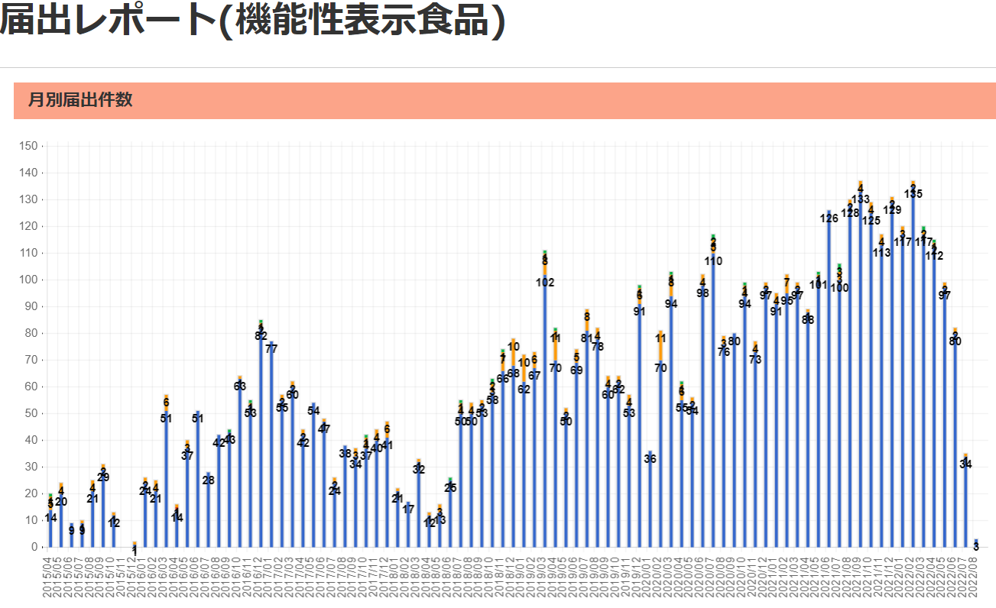
食品表示 (10/3-10/9)
国産小麦粉使用ゆで中華麺 一部消費期限の西暦欠落
2022年10月1日から10月2日に、マルヨシセンターで販売した「国産小麦粉使用ゆで中華麺150g」において、消費期限に西暦が記載されてなかったため、回収する。「 正:221003 誤:1003 」 これまで健康被害の報告はない。(リコールプラス)
またも‥ 中津市の製造会社が「乳」表記なしのお菓子販売 会社側が自主回収進める 大分
お菓子の原材料に「乳」の成分が含まれるものを使っているにも関わらず表示に記載していなかったとして、大分県中津市の製造会社が商品の自主回収を進めています。 アレルギーがある人が食べると重篤な健康被害を引き起こす恐れがあるということです。 県によりますと、原材料に「乳」の成分が記載されていなかったのは中津市の殿畑双葉堂が製造する「ビスマン」と「プチ・ビスマン」です。 ９月１５日から原材料に「乳」の成分が含まれているものを使っていますが、表示を変更していなかったということです。 会社側が自主回収を行っています。 回収の対象は賞味期限が１０月２６日から１１月１５日までのもので、本店のほか１８の店舗などで２７００個ほどを販売したということです。 これまでのところ健康被害の報告はないということです。６日は別府市の会社が作るどら焼きで同様の事案が発覚していて、県は来週にも県内の食品の製造業者に対し適正な表示を求める通知を出すということです。
メキシコ政府と生産・流通企業15社が食料品価格抑制策に合意(メキシコ) | ビジネス短信 - ジェトロ
メキシコ政府と食品製造企業や流通企業15社は10月3日、アンドレス・マヌエル・ロペス・オブラドール大統領の早朝記者会見において、食料品における価格上昇の抑制を目的としたインフレ率上昇抑制策（PACIC）の第2次協定に署名した。署名には、トルティーヤ製造企業のグルーポ・ミンサ（Grupo Minsa）やグルーポ・グルーマ・マセカ（Grupo Gruma-Maseca）、メキシコの大手スーパーマーケットチェーンであるウォルマート（Walmart）やソリアーナ（Soriana）、チェドラウイ（Chedraui）が参加した。PACICは2022年5月4日に発表され、同日にも複数の民間企業が6カ月間の自主的な価格抑制で合意していた（2022年5月10日記事参照）。 同会見でロヘリオ・ラミレス・デ・ラ・オ大蔵公債相は、政府と民間企業との協調により、主要24品目における基礎物資のバスケット平均価格を1,129ペソ（約8,129円、１ペソ＝約7.2円）から1,039ペソに8％引き下げることが可能になると強調した。また、政府は不足している穀物の国内生産を強化するプログラムに重点を置き、白トウモロコシ、豆類、イワシ、食品包装に使うアルミ・鉄スクラップの輸出を一時的に停止すると発表した。この規制に関して他の製品への拡大も検討している。 一方で、メキシコ政府はこの協定に署名した企業に対し、全国農業食糧衛生無害性品質サービス機構（SENASICA）やメキシコ連邦衛生リスク対策委員会（COFEPRIS）を含む食品および食品包装資材の輸入と流通に関する全ての手続きや許認可を免除する、シングルユニバーサルライセンス（延長なしの総括的輸入許可）を付与する。ただし、各社は輸入する商品が安全品質基準に適合していることを確認する責任を負うこととしている。また、関税や国際貿易における非関税障壁などについて、食品の輸入と国内での流通の妨げになり、価格上昇の原因となりうる全ての規制の見直しを一時的に停止する。このライセンスを付与された企業は、輸入・流通される食品や包装資材が高品質で、健康やその他の偶発的な問題がないことを保証するために必要な検証を実施することを約束するとしている。 デ・ラ・オ大蔵公債相は「インフレが需要主導型である米国とは異なり、メキシコでは供給主導型だ」と強調した。「そのため、食糧供給を強化するために、より多くの食糧を生産し、政府や生産者の規制・物流コストを削減することが最善の対応策だ」と述べた。
◎「重い判決」、消費者庁・新井長官コメント
東京地裁で10月4日に下された機能性表示食品情報公開請求訴訟の判決で、10月6日の定例記者会見に臨んだ消費者庁新井長官は、「重い判決」「成分について改めて対応していくよう指示した」とコメントした。 この裁判は消費者庁が取り組んだ機能性表示食品の事後調査資料の公開を求めて、2018年2月に消費者が提訴した。4年半にわたる裁判だが、判決は原告消費者側が要求していた資料の一部公開を消費者庁に求めたもの。原告は「一部勝訴」と判断しつつ、判決書を精査して「控訴するかどうか検討していく」としている。新井長官も「判決文を精査する。（控訴については）これから……（以下続く）
アサリ産地調査の職員に体当たり 男を逮捕【熊本】
アサリの産地偽装の調査に訪れた熊本県職員に体当たりしたとして、７０代の水産業の男が逮捕された。 公務執行妨害の疑いで逮捕されたのは、上天草市大矢野町の水産業山崎勝平容疑者（７２）。 警察によると山崎容疑者は、２０２２年９月上旬に熊本県と農林水産省の職員計６人が食品表示法に基づいてアサリの産地偽装に関する調査に訪れた際に、県職員に体当たりするなどの暴行を加えた疑いがもたれている。職員にけがはなかった。県によると山崎容疑者は過去数回、調査を受けていたという。 警察の調べに対して山崎容疑者は「暴行はしていない」と容疑を否認しているという。

機能性表示食10/9 現在 5,883品目です

なお、情報提供ページは提供者側により短期間で削除される場合もあります。予めご了解ください。

